상품제안서
바톤즈 키보드젤패드 손목보호대 | 상품코드: F12583

 |  |  |  |  |  |  | 02-412-0044 | www.easy1.co.kr
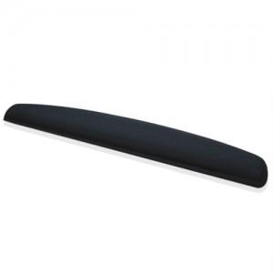 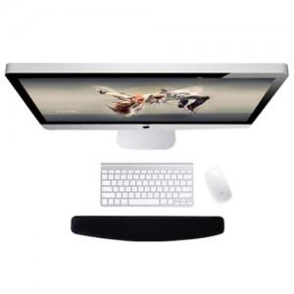 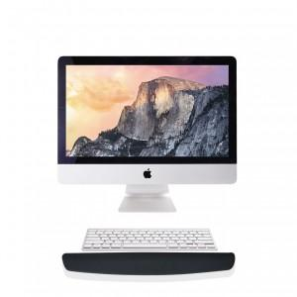

【상세/제작정보】 | .

【인쇄/포장옵션】 | 실크 / 포장불가능

【공급단가】 | 수량 | 100~ | 300~ | 500~ | 1,000~ | 3,000~
*VAT별도 | 단가 | 6,720원 | 6,480원 | 6,240원 | 6,000원 | 5,760원

【상품 URL】 | http://www.easy1.co.kr/src/goods_detail.php?gdno=12583

